Puntos
NOMBRE | IMPRESORA | DESCRIPCION | UBICACIÓN | FC | Firma | ESTADO
MI FARMACIA ARANZAZU CALDAS | 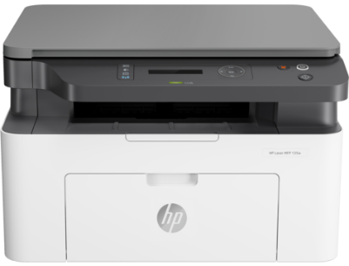 | HP Laser MFP 135w | Punto |  | OK |  | ok | 2
MI FARMACIA GUAJIRA |  | HP Laser MFP 135w | Punto |  | ok
MI FARMACIA CORINTO |  | HP LaserJet Pro P1102 | Punto |  | OK |  | ok | 1
MI FARMACIA QUIMBAYA | 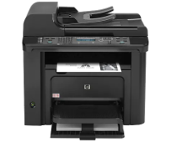 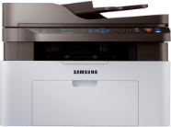 | Samsung M2070w | Punto |  | mantenimiento / tiene ahora una hp 1102 de reemplazo |  |  | 1
MI FARMACIA LA VIRIGINA 2 | 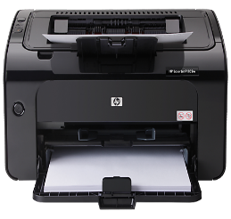 | HP LaserJet Pro P1102 | Punto |  | OK |  | ok | 1
MI FARMCACIA CAICEDONIA |  | HP LaserJet Pro P1102 | Punto |  | OK |  |  | 1
HOSPITALARIA | 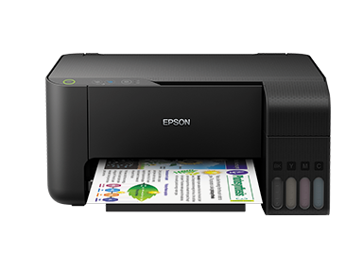 | Epson L3110 | Punto |  | OK
CIPRES |  | Epson L210 | Punto |  | OK
ZARAGOZA |  | Epson L3110 | Punto |  | OK
SAN JOAQUIN | 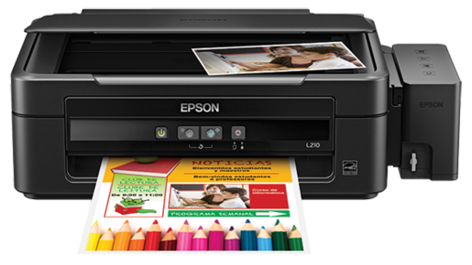 | Epson L210 | Punto |  | OK
FARMACIA HOSPITAL CARMONA |  | HP LaserJet Pro P1102 | Punto |  | OK
MI FARMCACIA TUMACO | 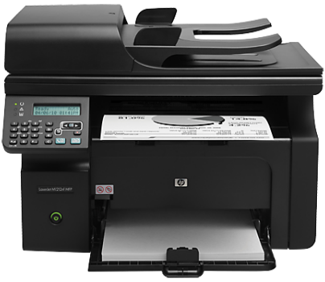 | HP LaserJet Pro M1212nf | Punto |  | OK |  |  | 2
MI FARMCACIA MOCOA |  | HP LaserJet Pro 1536 | Punto |  | OK
MI FARMCACIA MIRANDA |  | Epson L3110 | Punto |  | OK |  | OK
MI FARMACIA LA UNION |  | Epson L210 | Punto |  | OK |  | OK
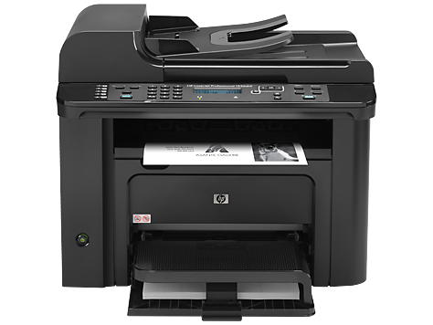 MI FARMACIA APIA |  | HP LaserJet Pro 1536 | Punto |  | OK
MI FARMACIA ANSERMA NUEVO |  | HP LaserJet Pro P1102 | Punto |  | OK |  |  | 1
MI FARMACIA ANSERMA NUEVO | 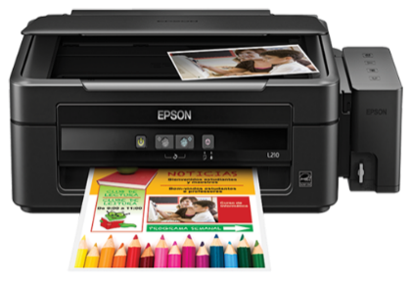 | Epson L210 | Punto |  | OK
MI FARMCACIA PASTO

Rotulo
 |  | FORMATO PARA DESPACHO |  |  |  |  | 2026-05-26

FECHA | DIA |  |  | MES |  | AÑO
 | 26 |  |  | 5 |  | 2026

DESTINO | MI FARMACIA JAMUNDI |  |  |  |  |  | 0001

REMITE | FELIPE VILLEGAS / DPTO SISTEMAS

CAJAS | 1 |  | 1 |  | OBSERVACION
 |  |  |  |  | TONER

 |  | FORMATO PARA DESPACHO

FECHA | DIA |  |  | MES |  | AÑO
 | 26 |  |  | 5 |  | 2026

DESTINO | MI FARMACIA JAMUNDI |  |  |  |  |  | 0001

REMITE | FELIPE VILLEGAS / DPTO SISTEMAS

CAJAS | 1 |  | 1 |  | OBSERVACION
 |  |  |  |  | TONER

 |  | FORMATO PARA DESPACHO

FECHA | DIA |  |  | MES |  | AÑO
 | 26 |  |  | 10 |  | 2023

DESTINO | MI FARMACIA BARBACOA |  |  |  |  |  | 0002

REMITE | FELIPE VILLEGAS / DPTO SISTEMAS

CAJAS | 1 |  | 1 |  | OBSERVACION
 |  |  |  |  | EQUIPO

 |  | FORMATO PARA DESPACHO

FECHA | DIA |  |  | MES |  | AÑO
 | 26 |  |  | 10 |  | 2023

DESTINO | MI FARMACIA BARBACOA |  |  |  |  |  | 0002

REMITE | FELIPE VILLEGAS / DPTO SISTEMAS

CAJAS | 1 |  | 1 |  | OBSERVACION
 |  |  |  |  | EQUIPO

 |  | FORMATO PARA DESPACHO

FECHA | DIA |  |  | MES |  | AÑO
 | 26 |  |  | 10 |  | 2023

DESTINO | MI FARMACIA TUMACO |  |  |  |  |  | 0003

REMITE | FELIPE VILLEGAS / DPTO SISTEMAS

CAJAS | 1 |  | 1 |  | OBSERVACION
 |  |  |  |  | EQUIPO

 |  | FORMATO PARA DESPACHO

FECHA | DIA |  |  | MES |  | AÑO
 | 26 |  |  | 10 |  | 2023

DESTINO | MI FARMACIA TUMACO |  |  |  |  |  | 0003

REMITE | FELIPE VILLEGAS / DPTO SISTEMAS

CAJAS | 1 |  | 1 |  | OBSERVACION
 |  |  |  |  | EQUIPO

 |  | FORMATO PARA DESPACHO

FECHA | DIA |  |  | MES |  | AÑO
 | 26 |  |  | 10 |  | 2023

DESTINO | HOSPITALARIA |  |  |  |  |  | 0004

REMITE | FELIPE VILLEGAS / DPTO SISTEMAS

CAJAS | 1 |  | 1 |  | OBSERVACION
 |  |  |  |  | EQUIPO

 |  | FORMATO PARA DESPACHO

FECHA | DIA |  |  | MES |  | AÑO
 | 26 |  |  | 10 |  | 2023

DESTINO | HOSPITALARIA |  |  |  |  |  | 0004

REMITE | FELIPE VILLEGAS / DPTO SISTEMAS

CAJAS | 1 |  | 1 |  | OBSERVACION
 |  |  |  |  | EQUIPO

 |  | FORMATO PARA DESPACHO

FECHA | DIA |  |  | MES |  | AÑO
 | 26 |  |  | 10 |  | 2023

DESTINO | MI FARMACIA NARIÑO |  |  |  |  |  | 0005

REMITE | FELIPE VILLEGAS / DPTO SISTEMAS

CAJAS | 1 |  | 1 |  | OBSERVACION
 |  |  |  |  | EQUIPO

 |  | FORMATO PARA DESPACHO

FECHA | DIA |  |  | MES |  | AÑO
 | 26 |  |  | 10 |  | 2023

DESTINO | MI FARMACIA NARIÑO |  |  |  |  |  | 0005

REMITE | FELIPE VILLEGAS / DPTO SISTEMAS

CAJAS | 1 |  | 1 |  | OBSERVACION
 |  |  |  |  | EQUIPO

 |  | FORMATO PARA DESPACHO

FECHA | DIA |  |  | MES |  | AÑO
 | 26 |  |  | 10 |  | 2023

DESTINO | MI FARMACIA SEVILLA |  |  |  |  |  | 0006

REMITE | FELIPE VILLEGAS / DPTO SISTEMAS

CAJAS | 1 |  | 1 |  | OBSERVACION
 |  |  |  |  | EQUIPO

 |  | FORMATO PARA DESPACHO

FECHA | DIA |  |  | MES |  | AÑO
 | 26 |  |  | 10 |  | 2023

DESTINO | MI FARMACIA SEVILLA |  |  |  |  |  | 0006

REMITE | FELIPE VILLEGAS / DPTO SISTEMAS

CAJAS | 1 |  | 1 |  | OBSERVACION
 |  |  |  |  | EQUIPO

 |  | FORMATO PARA DESPACHO

FECHA | DIA |  |  | MES |  | AÑO
 | 26 |  |  | 10 |  | 2023

DESTINO | 0 |  |  |  |  |  | 0013

REMITE | FELIPE VILLEGAS / DPTO SISTEMAS

CAJAS | 1 |  | 1 |  | OBSERVACION
 |  |  |  |  | EQUIPO

 |  | FORMATO PARA DESPACHO

FECHA | DIA |  |  | MES |  | AÑO
 | 26 |  |  | 10 |  | 2023

DESTINO | Sin Selección

REMITE | FELIPE VILLEGAS / DPTO SISTEMAS

CAJAS | 1 |  | 1 |  | OBSERVACION
 |  |  |  |  | Sin Selección

 |  | FORMATO PARA DESPACHO

FECHA | DIA |  |  | MES |  | AÑO
 | 26 |  |  | 10 |  | 2023

DESTINO | Sin Selección

REMITE | FELIPE VILLEGAS / DPTO SISTEMAS

CAJAS | 1 |  | 1 |  | OBSERVACION
 |  |  |  |  | Sin Selección

 |  | FORMATO PARA DESPACHO

FECHA | DIA |  |  | MES |  | AÑO
 | 26 |  |  | 10 |  | 2023

DESTINO | Sin Selección

REMITE | FELIPE VILLEGAS / DPTO SISTEMAS

CAJAS | 1 |  | 1 |  | OBSERVACION
 |  |  |  |  | Sin Selección

 |  | FORMATO PARA DESPACHO

FECHA | DIA |  |  | MES |  | AÑO
 | 26 |  |  | 10 |  | 2023

DESTINO | Sin Selección

REMITE | FELIPE VILLEGAS / DPTO SISTEMAS

CAJAS | 1 |  | 1 |  | OBSERVACION
 |  |  |  |  | Sin Selección

 |  | FORMATO PARA DESPACHO

FECHA | DIA |  |  | MES |  | AÑO
 | 26 |  |  | 10 |  | 2023

DESTINO | Sin Selección

REMITE | FELIPE VILLEGAS / DPTO SISTEMAS

CAJAS | 1 |  | 1 |  | OBSERVACION
 |  |  |  |  | Sin Selección

 |  | FORMATO PARA DESPACHO

FECHA | DIA |  |  | MES |  | AÑO
 | 26 |  |  | 10 |  | 2023

DESTINO | Sin Selección

REMITE | FELIPE VILLEGAS / DPTO SISTEMAS

CAJAS | 1 |  | 1 |  | OBSERVACION
 |  |  |  |  | Sin Selección

 |  | FORMATO PARA DESPACHO

FECHA | DIA |  |  | MES |  | AÑO
 | 26 |  |  | 10 |  | 2023

DESTINO | Sin Selección

REMITE | FELIPE VILLEGAS / DPTO SISTEMAS

CAJAS | 1 |  | 1 |  | OBSERVACION
 |  |  |  |  | Sin Selección

 |  | FORMATO PARA DESPACHO

FECHA | DIA |  |  | MES |  | AÑO
 | 26 |  |  | 10 |  | 2023

DESTINO | Sin Selección

REMITE | FELIPE VILLEGAS / DPTO SISTEMAS

CAJAS | 1 |  | 1 |  | OBSERVACION
 |  |  |  |  | Sin Selección

 |  | FORMATO PARA DESPACHO

FECHA | DIA |  |  | MES |  | AÑO
 | 26 |  |  | 10 |  | 2023

DESTINO | Sin Selección

REMITE | FELIPE VILLEGAS / DPTO SISTEMAS

CAJAS | 1 |  | 1 |  | OBSERVACION
 |  |  |  |  | Sin Selección

 |  | FORMATO PARA DESPACHO

FECHA | DIA |  |  | MES |  | AÑO
 | 26 |  |  | 10 |  | 2023

DESTINO | Sin Selección

REMITE | FELIPE VILLEGAS / DPTO SISTEMAS

CAJAS | 1 |  | 1 |  | OBSERVACION
 |  |  |  |  | Sin Selección

 |  | FORMATO PARA DESPACHO

FECHA | DIA |  |  | MES |  | AÑO
 | 26 |  |  | 10 |  | 2023

DESTINO | Sin Selección

REMITE | FELIPE VILLEGAS / DPTO SISTEMAS

CAJAS | 1 |  | 1 |  | OBSERVACION
 |  |  |  |  | Sin Selección

Hoja2
NOMBRE | IMPRESORA | DESCRIPCION | UBICACIÓN | REPOSICION | Undis
GISELA |  | HP LaserJet Pro P1102 | Principal
EMPAQUE |  | HP LaserJet Pro P1102 | Principal
EMPAQUE |  | HP LaserJet Pro P1102 | Principal
DESPACHO |  | HP LaserJet Pro P1102 | Principal
RECEPCION |  | Epson L3110 | Principal
VENTAS | 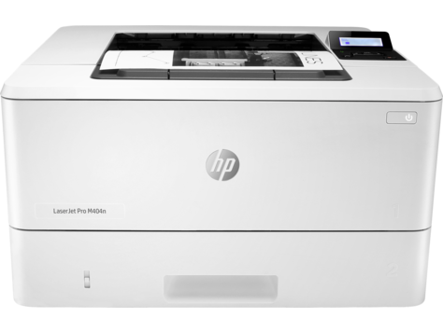 | HP LaserJet Pro serie M404-M405 | Principal
VENTAS | 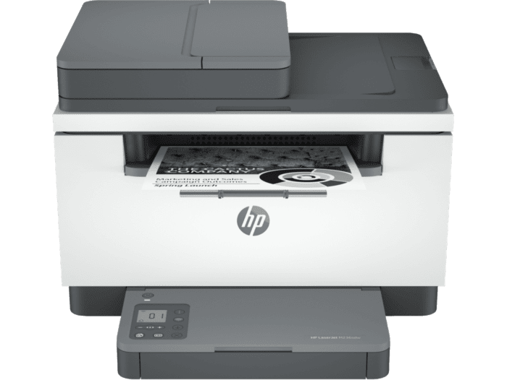 | HP LaserJet M236sdw | Principal
VENTAS | 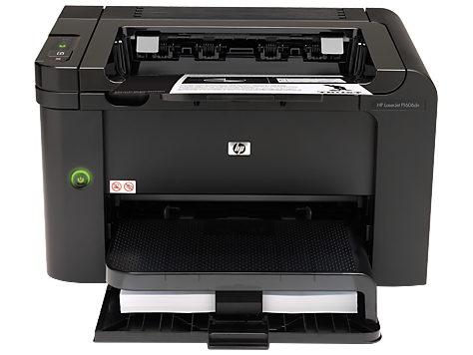 | HP LaserJet Pro P1606dn | Principal
COMPRAS |  | HP LaserJet Pro M1212nf | Principal
CARTERA |  | HP LaserJet Pro P1102 | Principal
CONTABILIDAD |  | HP LaserJet Pro P1102 | Principal
RH |  | Epson L3210 | Principal

Hoja5
 | ARTICULO
 | CARGADOR
 | CARGADOR
 | IMPRESORA
 | EQUIPO
 | UPS
 | MONITOR
 | TURNERO
 | TONER
 | TECLADO
 | ESCANER
 | MOUSE
 | VGA

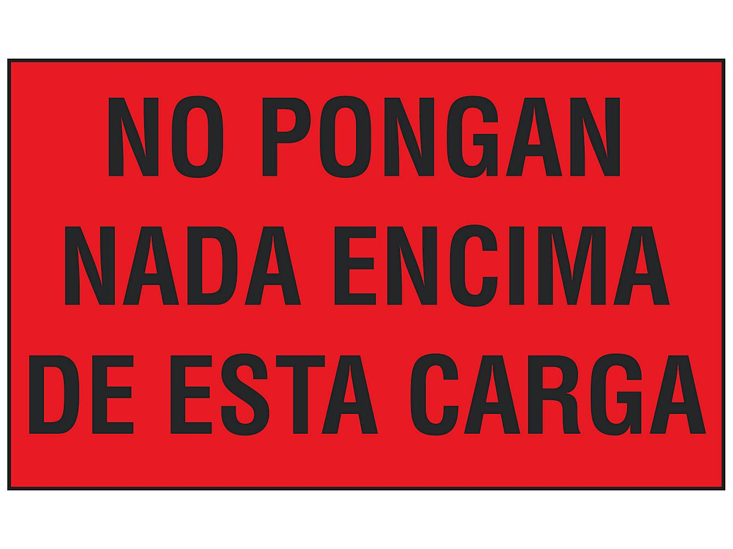

TVZ TECNOLOGY MANTENIMIENTO 05/12/2025
TVZ TECNOLOGY MANTENIMIENTO 05/12/2025
TVZ TECNOLOGY MANTENIMIENTO 05/12/2025

TVZ TECNOLOGY MANTENIMIENTO 05/12/2025
TVZ TECNOLOGY MANTENIMIENTO 05/12/2025
TVZ TECNOLOGY MANTENIMIENTO 05/12/2025

TVZ TECNOLOGY MANTENIMIENTO 05/12/2025
TVZ TECNOLOGY MANTENIMIENTO 05/12/2025
TVZ TECNOLOGY MANTENIMIENTO 05/12/2025

TVZ TECNOLOGY MANTENIMIENTO 05/12/2025
TVZ TECNOLOGY MANTENIMIENTO 05/12/2025
TVZ TECNOLOGY MANTENIMIENTO 05/12/2025

TVZ TECNOLOGY

